INDICE


Inventario Nacional de Emisiones de Gases de Efecto Invernadero 2013
USO DEL SUELO, CAMBIO DE USO DEL SUELO Y SILVICULTURA (USCUSS)
Bases de datos

TEMA
INTRODUCCIÓN
METODOLOGÍA (GENERALIDADES)
RESULTADOS
DATOS DE ACTIVIDAD
CÁLCULOS
FACTORES DE EMISIÓN/ABSORCIÓN
FUENTES CONSULTADAS
SIGLAS, SÍMBOLOS Y ACRÓNIMOS
GLOSARIO



 | Los datos aquí presentados fueron generados en colaboración con la Comisión Nacional Forestal.

Forma de citar: Instituto Nacional de Ecología y Cambio Climático (INECC) y Comisión Nacional Forestal (CONAFOR). (2015). Base de datos del Inventario Nacional de Emisiones de Gases de Efecto Invernadero 2013 del sector Uso del Suelo, Cambio de Uso del Suelo y Silvicultura. En: Primer Informe Bienal de Actualización ante la Convención Marco de las Naciones Unidas sobre el Cambio Climático. INECC/SEMARNAT, México, http://unfccc.int/national_reports/non-annex_i_natcom/reporting_on_climate_change/items/8722.php

Introducción
INTRODUCCIÓN
La presente base de datos, permite al usuario transitar paso a paso por el cálculo de las emisiones de bióxido de carbono, metano y óxido nitroso emitidos por el sector Uso del Suelo, Cambio de uso del suelo y Silvicultura (USCUSS) en el año 2013 en México.
Para ello la base de datos está dividida en 8 apartados:
Apartado 1. Metodología: Este apartado contiene la metodología resumida para la estimación de los GEI así como el link que direcciona a la metodología original en extenso.
Apartado 2. Resultados: En este apartado se encuentra una tabla dinámica con los resultados desagregados por subcategoría, la cual le permite al usuario consultar los rubros que le resulten de mayor utilidad.
Apartado 3. Datos de actividad: Contiene los datos de entrada para la estimación de las emisiones de GEI.
Apartado 4. Cálculos: En este apartado se encuentra el procesamiento de los datos correspondientes a los apartados 3 y 5.
Apartado 5. Factores: En este apartado se pueden consultar los factores de emisión y absorción empleados en el cálculo de las emisiones de GEI.
Apartado 6. Fuentes: En este apartado se pueden revisar las referencias empleadas para el cálculo de las estimaciones de GEI y definición de conceptos.
Apartado 7. Siglas, Símbolos y Acrónimos: En este apartado, se encuentran abreviaturas de instituciones , acrónimos y/o unidades de medidas empleadas.
Apartado 8. Glosario: En este apartado se definen algunos términos usados en este documento, para que el usuario tenga mayor claridad de los mismos.

Metodología
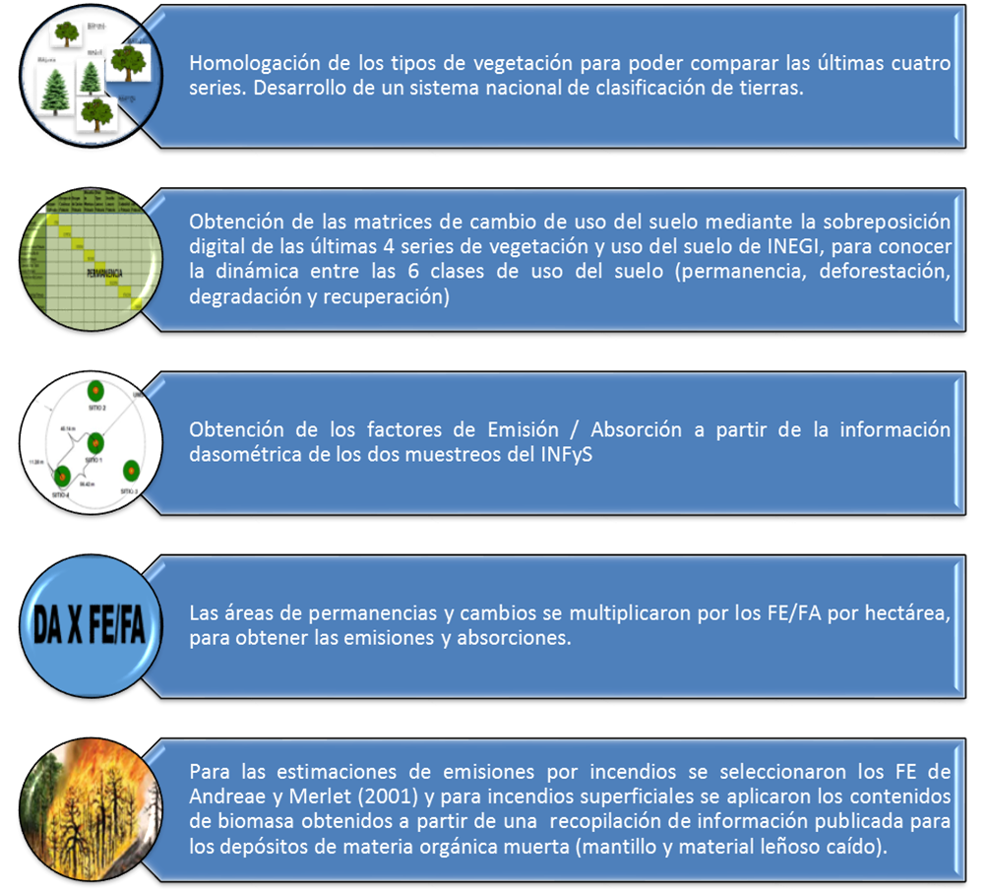
METODOLOGÍA PARA LA CATEGORIA USO DEL SUELO, CAMBIO DE USO DEL SUELO Y SILVICULTURA (USCUSS)
Para la presente actualización se contabilizan las emisiones por cambios en los usos del suelo, así como las emisiones por degradación y absorciones por las permanencias, sin embargo, estas últimas no se suman al balance general del sector.
Con el uso de la Guía de las Buenas Prácticas (IPCC, 2003)¹⁴, se ampliaron los alcances en casi todos los usos de suelo: tierras forestales, praderas, tierras agrícolas, asentamientos –parcialmente-, otras tierras; sin embargo humedales no se reportan en esta actualización.
Se empleó el método de "stock change" para la obtención de factores de emisión y "gain loss" para la parte de permanencias de tierras agrícolas, donde se utilizaron valores por defecto.
Se utilizaron las series de uso del suelo y vegetación (II, III, IV y V), escala 1:250,000 generadas por el INEGI ^{7,9,10,11}.
Se realizó la homologación de los tipos de vegetación para poder comparar las últimas cuatro series.
Se obtuvieron las matrices de cambio de uso del suelo mediante la sobreposición digital de las series, de la siguiente forma: serie II vs serie III, serie III vs serie IV y serie IV vs serie V. Esto para conocer la dinámica entre las 6 clases ya mencionadas, lo que se conoce como permanencia, deforestación, degradación y recuperación.
Se asumieron valores similares para los años anteriores a la cartografía de 1993 (serie II vs serie III) y posteriormente a 2011 (serie IV vs serie V).
Para los contenidos de carbono se utilizó el método en desarrollo de modelos Proxy usando datos del Inventario Nacional Forestal y de Suelos.
En aquellos subsectores y reservorios de carbono donde no se contó con la información necesaria para la estimación de FE/FA nacionales, se utilizaron FE/FA por defecto (IPCC, 2003)¹⁴.
Para realizar la estimación de emisiones derivadas de los incendios forestales, se utilizó la base de datos de incendios forestales de la Comisión Nacional Forestal y los FE de Andreae y Merlet (2001)¹ que comprenden una revisión exhaustiva y actualizada de todas las publicaciones sobre FE de CO₂ y gases traza de CH₄, CO, N₂O y NOx en bosques, y proporcionan valores generales en categorías similares a las propuestas por el IPCC para el sector USCUSS. Para incendios superficiales se aplicaron a los contenidos de biomasa hechos a partir de una recopilación de información publicada para los depósitos de materia orgánica muerta (mantillo y material leñoso caído).
Las áreas de permanencias y cambios determinadas por los cruces de series INEGI fueron multiplicados por los FE/FA por hectárea obtenidos a partir de la información de los dos muestreos del INFyS.
Para mayor información acerca de esta metodología se puede consultar la siguiente liga: http://www.ipcc-nggip.iges.or.jp/public/gpglulucf/gpglulucf_files/GPG_LULUCF_FULL.pdf¹⁴

